使い方
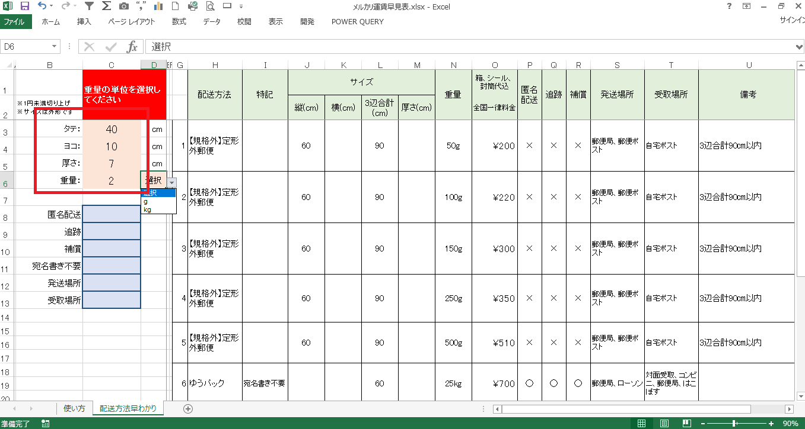

サイズ、重量は梱包後の外形の寸法、重量を入力してください。

1. ピンクに着色されたタテ、ヨコ、厚さ、重量を全て入力します。
※数値は必ず半角で入力してください。

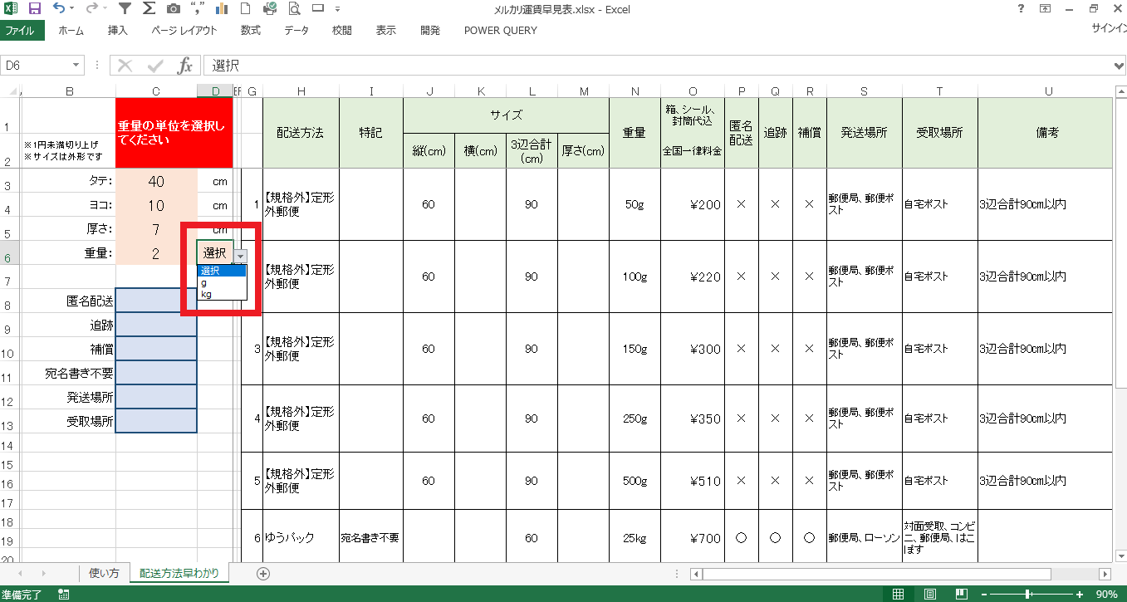

2. 重量の単位gまたはkgを選択します。

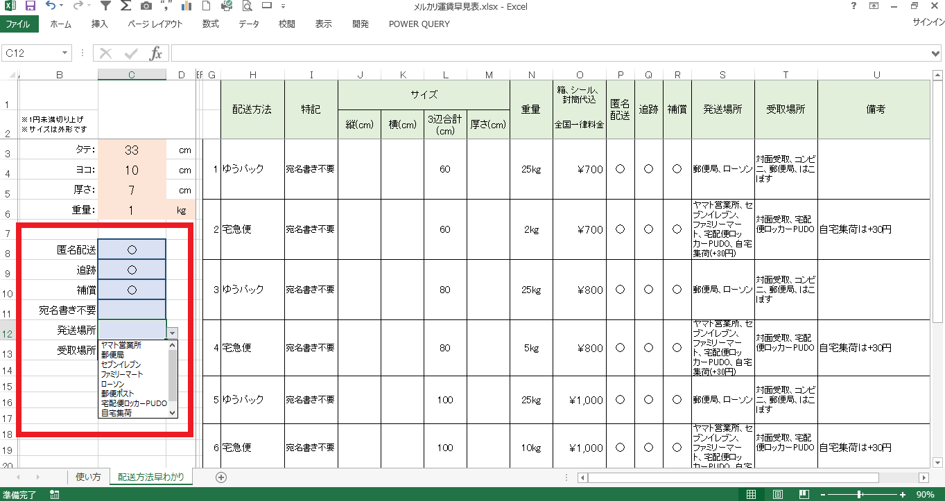

3. 水色に着色された項目を選択する時はプルダウンから ○ を選んでください。
取り消したい場合はDeleteまたはBackspeceキーで取り消してください。
料金の低いもの順に最大10番目まで表示します。
とりあえず最初は水色のセルを何も選択せず、
サイズと重量だけで最安運賃を表示させてみてください。
どうしても条件を絞りたい時に水色のオプションを使ってみてください。

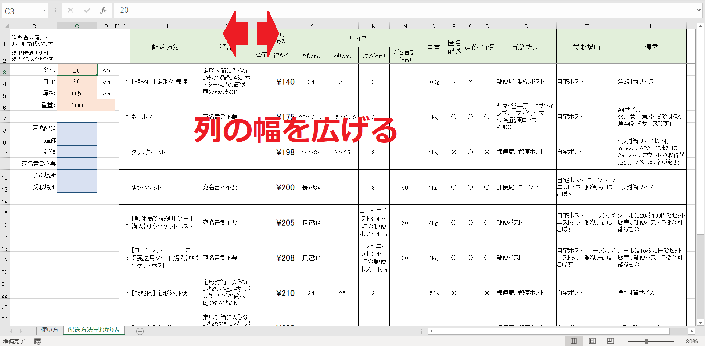

文字が見づらい時は列の幅を広げて見やすくしてください。

